Lieferschein
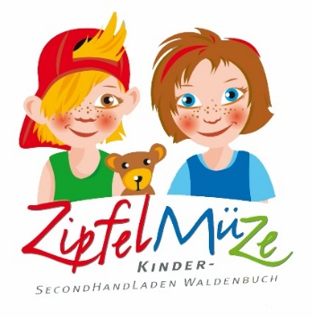
 |  | LIEFERSCHEIN ZIPFELMÜZE

 |  | Saison | 26S - Sommer 2026
 |  | Name, Vorname
 |  | Lieferanten-Nr.
 |  | Kürzel
 |  | Datum
 |  | Anzahl | 0

Artikelnummer | Bezeichnung (maximal 26 Zeichen) | Größe | Preis
26S---1
26S---2
26S---3
26S---4
26S---5
26S---6
26S---7
26S---8
26S---9
26S---10
26S---11
26S---12
26S---13
26S---14
26S---15
26S---16
26S---17
26S---18
26S---19
26S---20
26S---21
26S---22
26S---23
26S---24
26S---25
26S---26
26S---27
26S---28
26S---29
26S---30
26S---31
26S---32
26S---33
26S---34
26S---35
26S---36
26S---37
26S---38
26S---39
26S---40
26S---41
26S---42
26S---43
26S---44
26S---45
26S---46
26S---47
26S---48
26S---49
26S---50
26S---51
26S---52
26S---53
26S---54
26S---55
26S---56
26S---57
26S---58
26S---59
26S---60
26S---61
26S---62
26S---63
26S---64
26S---65
26S---66
26S---67
26S---68
26S---69
26S---70
26S---71
26S---72
26S---73
26S---74
26S---75
26S---76
26S---77
26S---78
26S---79
26S---80
26S---81
26S---82
26S---83
26S---84
26S---85
26S---86
26S---87
26S---88
26S---89
26S---90
26S---91
26S---92
26S---93
26S---94
26S---95
26S---96
26S---97
26S---98
26S---99
26S---100
26S---101
26S---102
26S---103
26S---104
26S---105
26S---106
26S---107
26S---108
26S---109
26S---110
26S---111
26S---112
26S---113
26S---114
26S---115
26S---116
26S---117
26S---118
26S---119
26S---120
26S---121
26S---122
26S---123
26S---124
26S---125
26S---126
26S---127
26S---128
26S---129
26S---130
26S---131
26S---132
26S---133
26S---134
26S---135
26S---136
26S---137
26S---138
26S---139
26S---140
26S---141
26S---142
26S---143
26S---144
26S---145
26S---146
26S---147
26S---148
26S---149
26S---150
26S---151
26S---152
26S---153
26S---154
26S---155
26S---156
26S---157
26S---158
26S---159
26S---160
26S---161
26S---162
26S---163
26S---164
26S---165
26S---166
26S---167
26S---168
26S---169
26S---170
26S---171
26S---172
26S---173
26S---174
26S---175
26S---176
26S---177
26S---178
26S---179
26S---180
26S---181
26S---182
26S---183
26S---184
26S---185
26S---186
26S---187
26S---188
26S---189
26S---190
26S---191
26S---192
26S---193
26S---194
26S---195
26S---196
26S---197
26S---198
26S---199
26S---200

